상품제안서
디지토 슬림 골드 원터치 텀블러 500ml | 상품코드: S42702

 |  |  |  |  |  |  | 02-713-8555 | www.synergygift.co.kr
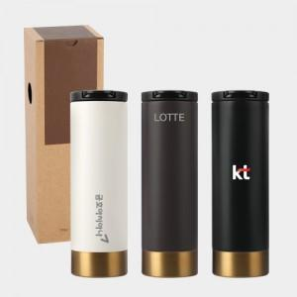

【상세/제작정보】

【인쇄/포장옵션】 | 실크, 레이저, DTF필름컬러인쇄 / 포장지포장

【공급단가】 | 수량 | 50~ | 100~ | 500~ | 1,000~ | 3,000~
*VAT별도 | 크림베이지 | 6,760원 | 6,650원 | 6,500원 | 6,240원 | 5,970원
 | 다크브라운 | 6,760원 | 6,650원 | 6,500원 | 6,240원 | 5,970원
 | 블랙 | 6,760원 | 6,650원 | 6,500원 | 6,240원 | 5,970원

【상품 URL】 | https://www.synergygift.co.kr:443/src/goods_detail.php?gdno=42702

